Recurso humano o evaluación per
Evaluación de Propuestas --- Cuadro Resumen
Criterios Para Evaluar | Porcentaje | Puntos | Propuesta A |  | Propuesta B |  | Propuesta C
 |  |  | % | Puntos | % | Puntos | % | Puntos
Recurso Humano | 13% |  | 8.67 | 867 | 10.40 | 1040 | 11.27 | 1127
 |  | 1300

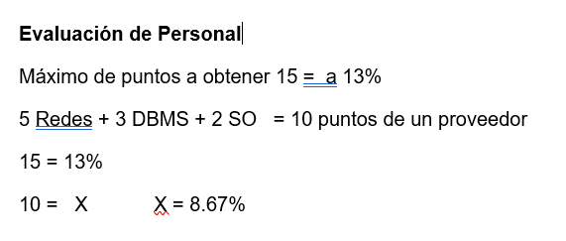
 |  |  |  |  |  |  |  |  | Ø Recurso Humano | Personal Certificado (4) Redes, (3)DBMS, (3)SO y otros no certificados | Personal Certificado (4) Redes, (4) DBMS (4) SO y otros no certificados | Personal Certificado (3) Redes (5) DBMS (5) SO y otros no certificados

 |  |  |  |  |  |  |  |  | Suma | 10 | 12 | 13

Referencias o certificacion
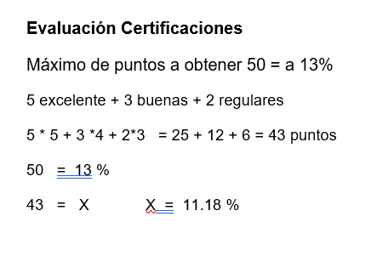

Evaluación de Propuestas --- Cuadro Resumen
Criterios Para Evaluar | Porcentaje | Puntos | Propuesta A |  | Propuesta B |  | Propuesta C
 |  |  | % | Puntos | % | Puntos | % | Puntos
Referencias | 13% |  | 11.18 | 1118 | 11.44 | 1144 | 11.70 | 1170
 |  | 1300

 |  |  |  |  |  |  |  |  | · Excelente = 5, Bueno =4, Regular = 3, Suficiente = 2 y Mala = 1

 |  |  |  |  |  |  |  |  | Ø Referencias | 5 excelentes, 3 buenas 2 regular | 5 excelentes, 4 buenas, 1 regular | 5 excelente, 5 buena

 |  |  |  |  |  |  |  | 5*5+3*4+2*3 | 43
 |  |  |  |  |  |  |  | 5*5+4*4+1*3 | 44
 |  |  |  |  |  |  |  | 5*5+5*4 | 45

